Sheet1
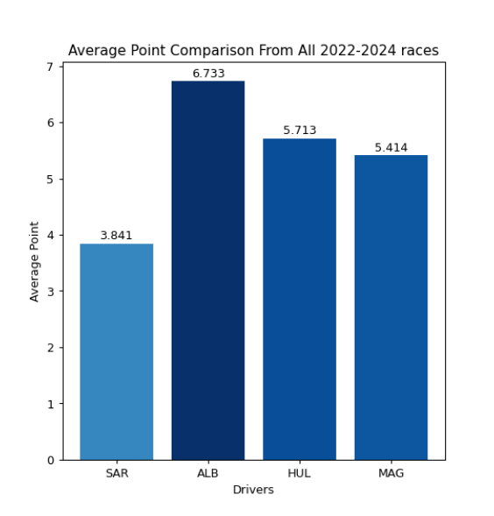
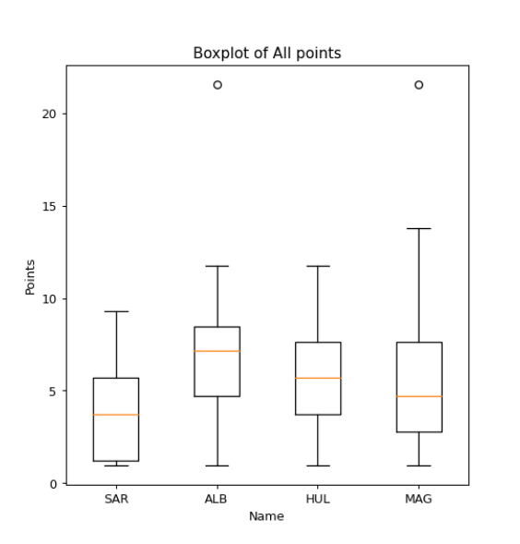
车手 | 2022 A | 2022 J | 2023 A | 2023 J | 2024 A | 2024 J | 2024 C
洛根·萨金特（SAR） | 未参赛 | 未参赛 | 未完赛 57——第1/2/8/36/54圈换胎 | 未完赛 22——第21圈换胎 | 未参赛 | 17 完赛——第1/34/41圈换胎 | 17 完赛——第12/24圈换胎
亚历山大·阿尔本（ALB） | 10 完赛——第57圈换胎 | 未完赛 1——/ | 未完赛 7——/ | 未完赛 26——第13圈换胎 | 11 完赛——第6圈换胎 | 未完赛 1——/ | 12 完赛——第23圈换胎
尼科·霍肯伯格（HUL） | 未参赛 | 未参赛 | 7 完赛——第8/55圈换胎 | 14 完赛——第8/21/37圈换胎 | 9 完赛——第17/35圈换胎 | 11 完赛——第5圈换胎 | 10 完赛——第8圈换胎
凯文·马格努森（MAG） | 14 完赛——第39圈换胎 | 14 完赛——第2/7圈换胎 | 未完赛 53——第7圈换胎 | 15 完赛——第12圈换胎 | 10 完赛——第7圈换胎 | 13 完赛——第22圈换胎 | 16 完赛——第27圈换胎

洛根·萨金特（SAR） | ALB和MAG轨迹很像 | / | SAR换了很多次胎，换胎可能出了问题 | 开局起步都比较慢
亚历山大·阿尔本（ALB） |  | / | / |  |  | /
尼科·霍肯伯格（HUL） |  | / | HUL第57圈有问题
凯文·马格努森（MAG） |  | MAG第2圈换胎时间较长 | MAG第7圈换胎时间较长

 | 赛场中途可能出现了什么状况

 | 2022 A | 2022 J | 2023 A | 2023 J | 2024 A | 2024 J | 2024 C | 参赛场次 | 总得分 | 均分
洛根·萨金特（SAR） | / | / | -1 | -1 | / | 17 | 17 | 4 | 7.46 | 1.865
亚历山大·阿尔本（ALB） | 10 | -1 | -1 | -1 | 11 | -1 | 12 | 7 | 29.1 | 4.1571428571
尼科·霍肯伯格（HUL） | / | / | 7 | 14 | 9 | 11 | 10 | 5 | 45.33 | 9.066
凯文·马格努森（MAG） | 14 | 14 | -1 | 15 | 10 | 13 | 16 | 7 | 36.77 | 5.2528571429
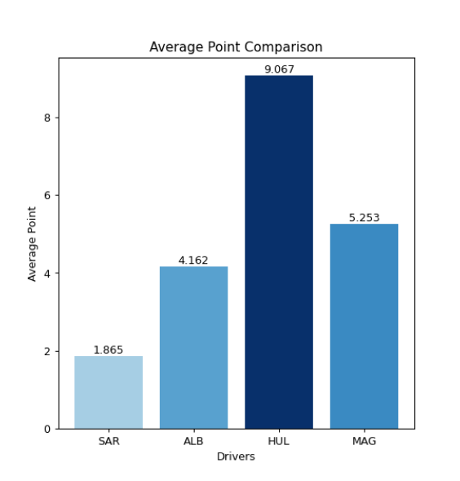

 | ALB发挥优秀 | ALB撞车 | ALB撞车 | SAR ALB 前几圈撞车退赛 |  | ALB撞车 | 赛场中途状况
 |  | 第三圈天气原因延误 | MAG轮胎掉了
 |  |  | SAR撞车 | 开局撞车清理赛场

 |  |  | 快结束时赛场问题

